Graf
Senát Parlamentu ČR - kandidáti bez politické příslušnosti
 | Počet kandidátů | - z toho bez politické příslušnosti v %
1996* | 568 | 23.9
1998 | 137 | 22.6
2000 | 160 | 32.5
2002 | 168 | 35.7
2004 | 197 | 39.1
2006 | 204 | 34.8
2008 | 200 | 41.5
2010 | 227 | 31.7
2012 | 233 | 33.9
2014 | 242 | 38.8
2016 | 233 | 40.3
2018 | 236 | 44.1
2020 | 235 | 40.0
2022 | 178 | 42.1
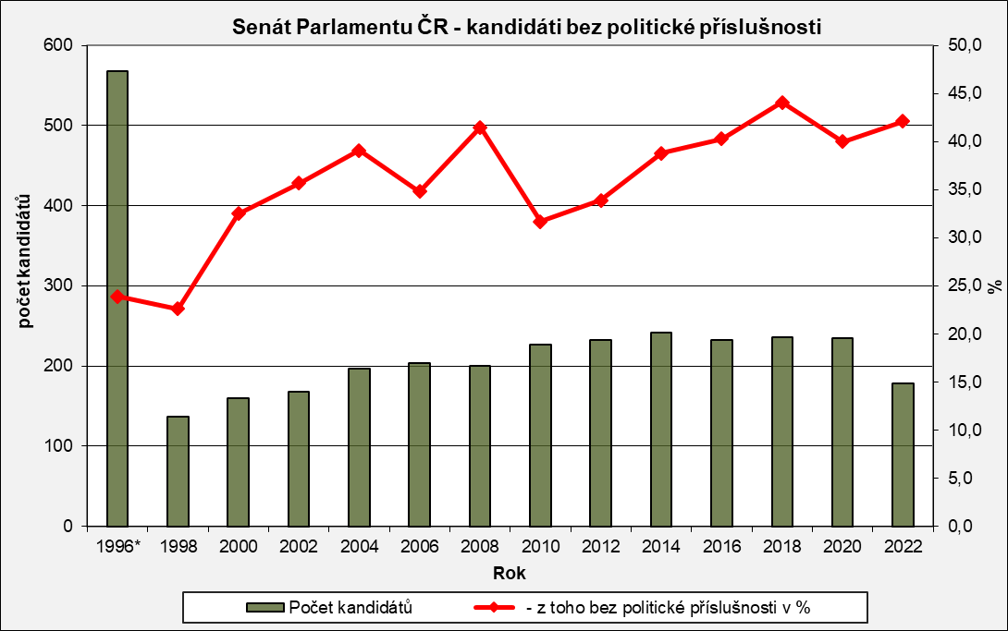

* v roce 1996 se konaly volby ve všech senátních obvodech (81)

